Sheet1
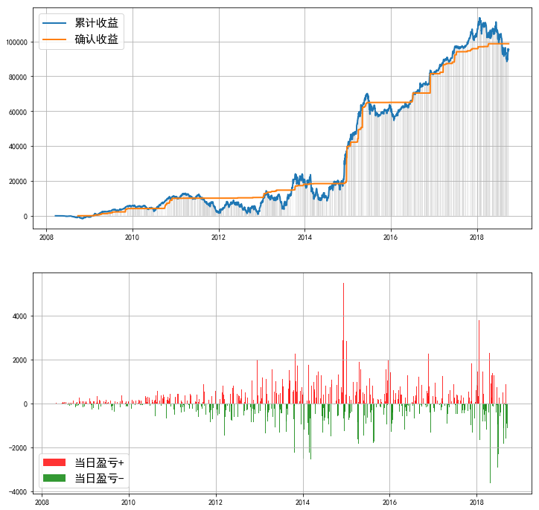
代码 | 权重 | 分配资金 | 股价 | 理论份数 | 保留1位 | 金额
002081.SZ | 112.69055 | 129.13495641 | 8.26 | 15.633771963 | 15600 | 128856
600066.SH | 109.560781 | 125.54847482 | 13.96 | 8.9934437548 | 9000 | 125640
000963.SZ | 108.646256 | 124.50049745 | 38.68 | 3.2187305442 | 3200 | 123776
600406.SH | 77.417321 | 88.714469605 | 17.05 | 5.2031946983 | 5200 | 88660
002236.SZ | 100.404352 | 115.05589084 | 13.42 | 8.5734642947 | 8600 | 115412
000651.SZ | 98.792872 | 113.20925507 | 38.31 | 2.9550836616 | 3000 | 114930
002146.SZ | 98.780637 | 113.19523468 | 7.53 | 15.032567686 | 15000 | 112950
603288.SH | 76.722889 | 87.918702382 | 75.59 | 1.1630996479 | 1200 | 90708
000858.SZ | 89.641546 | 102.72251875 | 60.81 | 1.6892372759 | 1700 | 103377
 |  |  |  |  | 总计 | 1004309

保留一位 |  |  |  |  |  |  | 保留个位

